Ej2
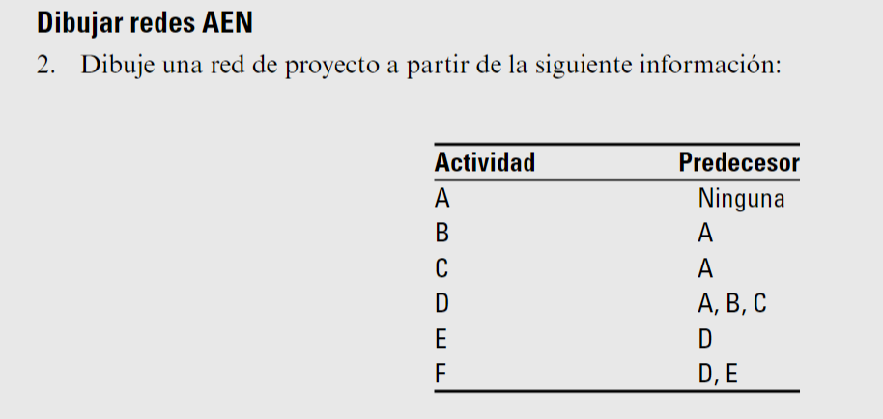
 | B

A |  |  | D | E | F

 |  | Duda: SI A es predecesora de B y C entonces no le pongo flecha de A a D? ya que D es fusion de B y C
 | C

Ej3
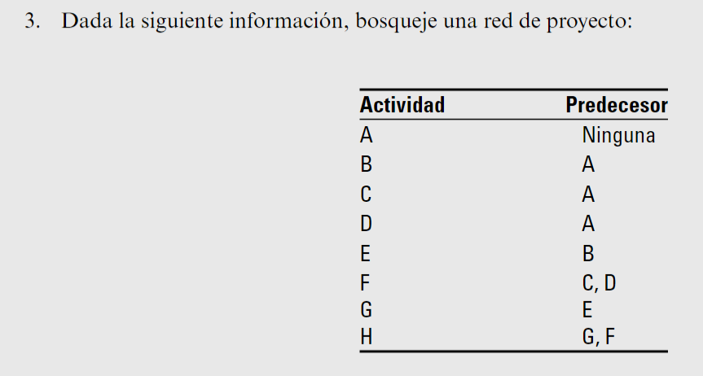
 | B | E | G

 |  |  |  | H

A | C

 |  | F

 | D

Ej4
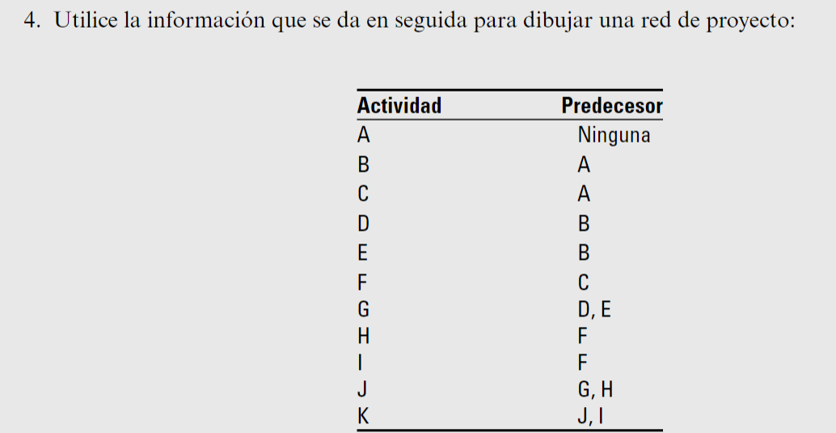
 |  | D

 | B |  | G

 |  | E
 |  |  |  | J
A

 |  |  | H

 | C | F |  |  | K

 |  |  | I

Ej5
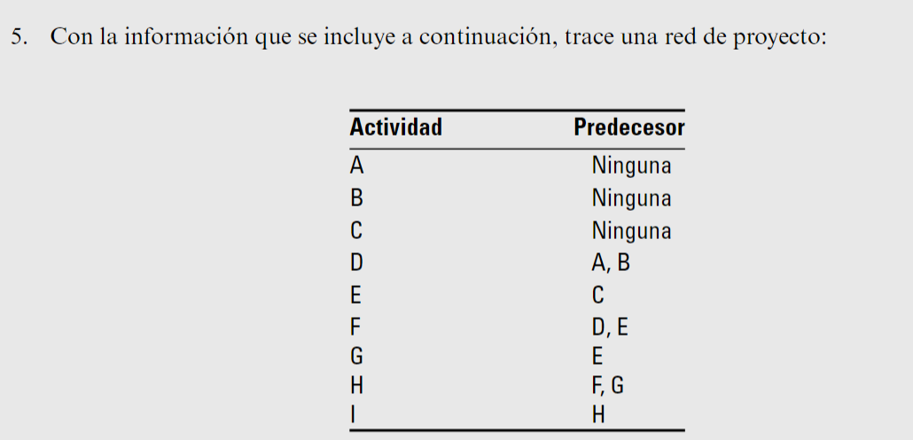
 | A

 |  | D

INICIO | B
 |  |  | F

 |  |  |  | H | I
 | C | E
 |  |  | G

Ej6
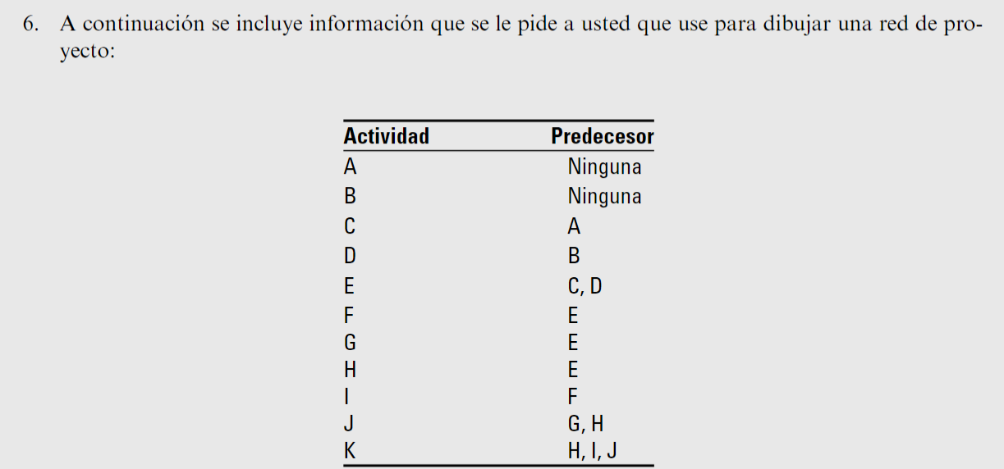
E

 |  |  |  |  | F | I

 |  | A | C
 |  |  |  |  |  |  | K
 | INICIO |  |  | E | G

 |  | B | D |  |  | J

 |  |  |  |  | H

Ej7
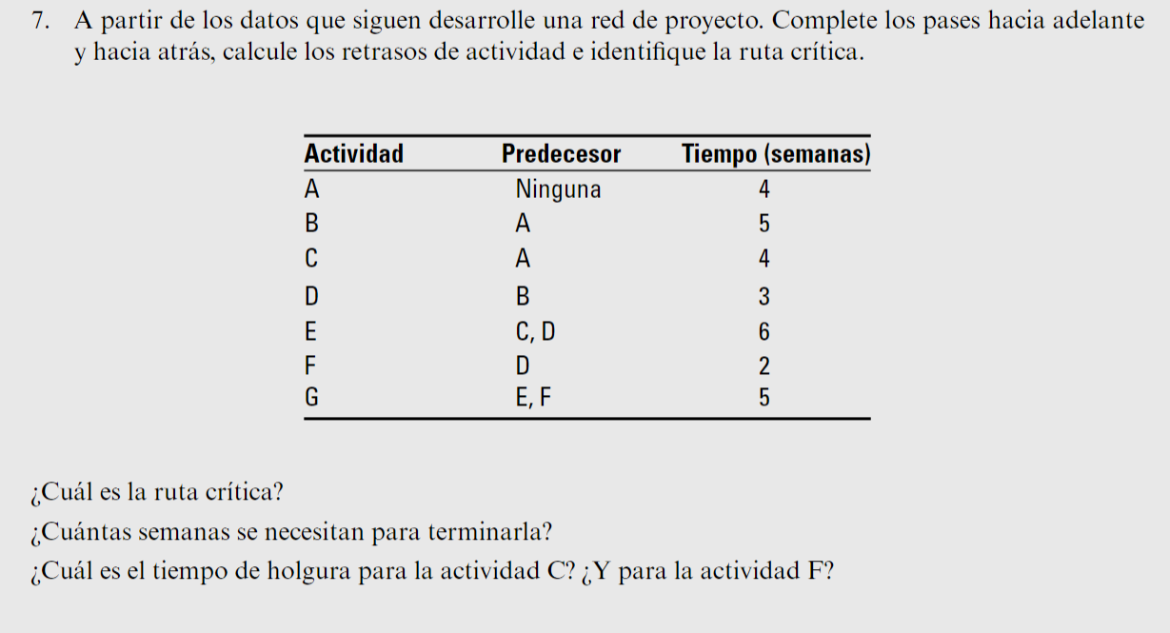
 |  |  |  |  |  |  |  |  | 12 | F | 14
 |  |  |  |  |  |  |  |  | 4
 |  |  | 4 | B | 9 | 9 | D | 12 | 16 | 2 | 18 | 18 | G | 23
 |  |  | 0 |  |  | 0 |  |  |  |  |  | 0 |  |  | Duración total del proyecto = 23 Semandas
0 | A | 4 | 4 | 5 | 9 | 9 | 3 | 12 | 12 | E | 18 | 18 | 5 | 23
0 |  |  |  |  |  |  |  |  | 0
0 | 4 | 4 | 4 | C | 8 |  |  |  | 12 | 6 | 18
 |  |  | 4
 |  |  | 8 | 4 | 12

Ej8
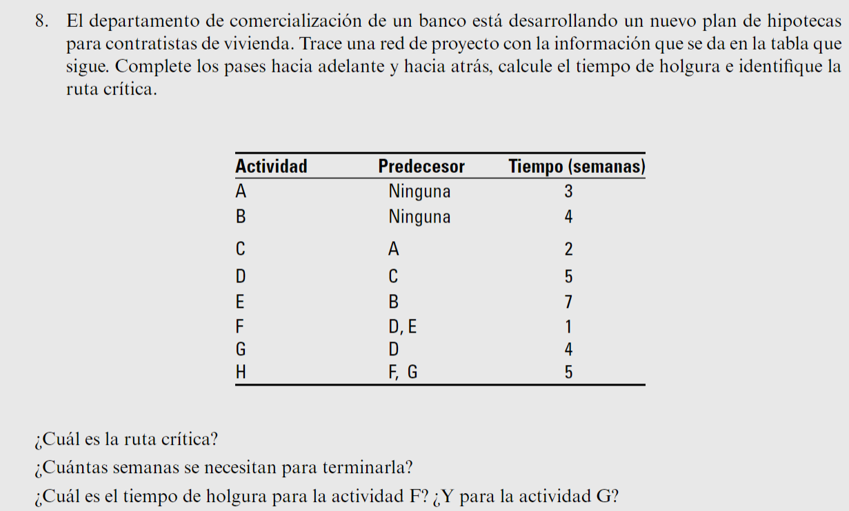
 |  |  | 0 | A | 3 | 3 | C | 5 | 5 | D | 10 | 10 | G | 14
 |  |  | 0 |  |  | 0 |  |  | 0 |  |  | 0
0 | INICIO | 0 | 0 | 3 | 3 | 3 | 2 | 5 | 5 | 5 | 10 | 10 | 4 | 14 | 14 | H | 19
0 |  |  |  |  |  |  |  |  |  |  |  |  |  |  | 0 |  |  | Se necesitan 19 semanas
0 | 0 | 0 | 0 | B | 4 | 4 | E | 11 |  |  |  | 11 | F | 12 | 14 | 5 | 19
 |  |  | 2 |  |  | 2 |  |  |  |  |  | 2
 |  |  | 2 | 4 | 6 | 6 | 7 | 13 |  |  |  | 13 | 1 | 14

EJ12
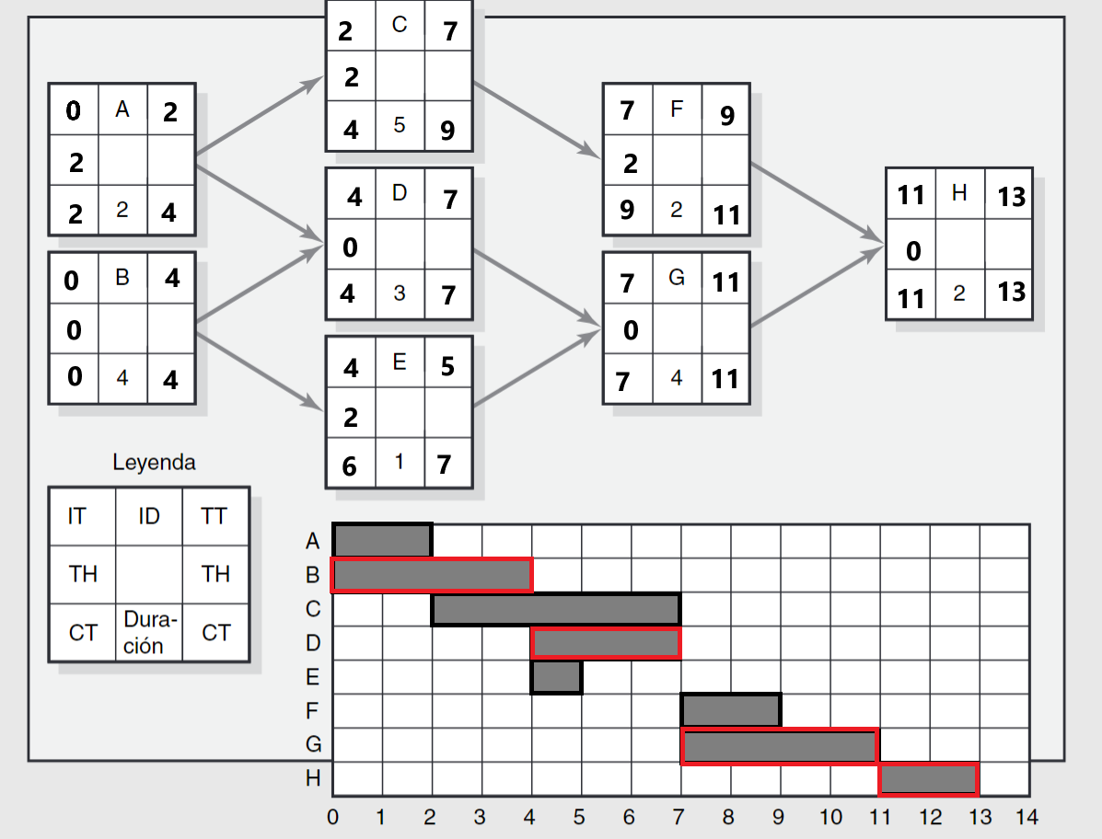

Ej13
